V1
1. 그리드 필드 설정
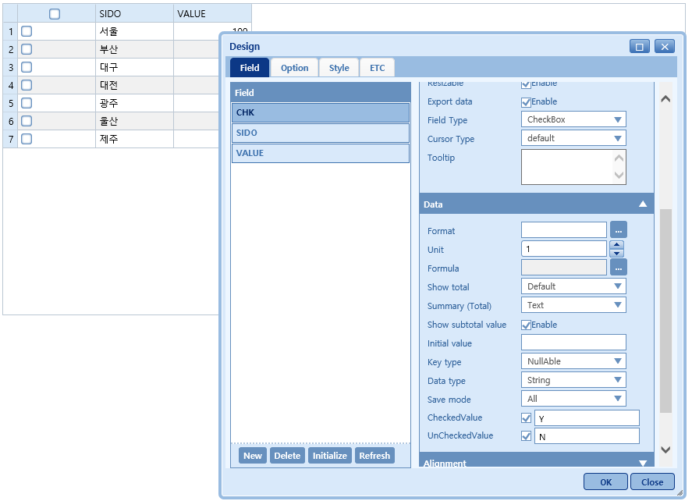
Type CheckBox로 설정
선택 상태에 대응하는 값 설정

2. 멀티 헤더 설정 하기
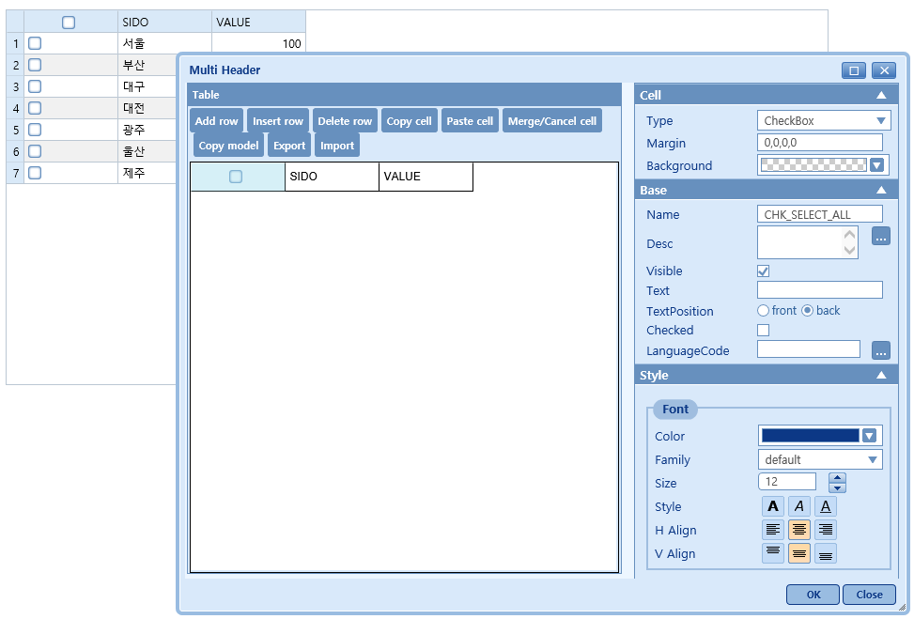
Type는 CheckBox로 설정
Margin 는 0,0,0,0
식별할 수 있는 이름 지정
가로/세로 정렬 설정

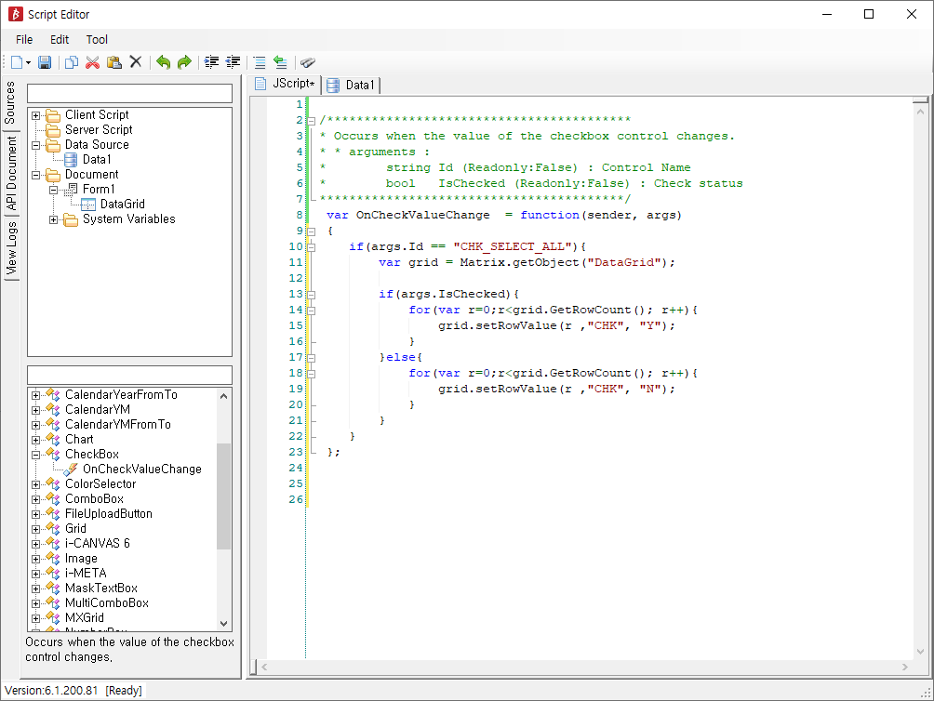
3. 스크립트 제어

